申込書（記載例）
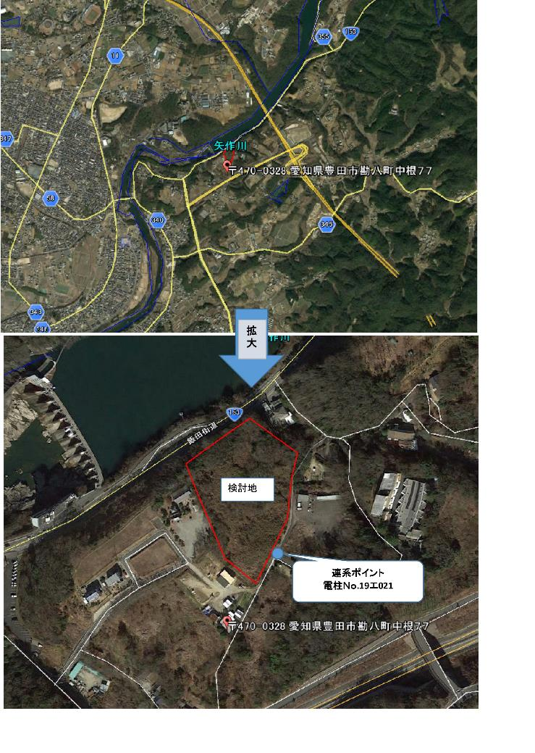
事前相談申込書 |  |  |  |  |  |  |  |  |  |  | 添付書類１ | 添付書類２
 |  |  |  |  |  | 様式 CK1-20220401 |  |  | ◆発電設備等設置場所の位置図 | ※以下のスペースに貼り付けてください。
 |  |  |  |  | 申込日 | 2022-04-01

＜ 注意事項 ＞
○申込書の電柱番号をご記載いただいた場合は、位置図を添付いただく必要はありませんが、
電柱番号欄に「最寄りの電柱」などとご記載いただいた場合は、必ず位置図を添付してください
（このエクセルファイルに画像を貼り付けてください）。
○位置図は、異なる縮尺で２枚以上添付してください（当社が希望連系点を判断するにあたり十分
な情報が提供いただけない場合、申込不備として返却させていただく場合があります）。
・地形から発電場所を特定できる縮尺（尺度の分母が大きい）のもの１枚
・発電場所の境界が明確に把握できる縮尺（尺度の分母が小さい）のもの１枚
※ ２枚とも該当箇所を線で囲うなどの加筆・加工をお願いいたします。
 | 中部電力パワーグリッド株式会社 |  |  | 御中

 | １．申込みの概要
 | 依頼者 | 会社名 |  | ○○○○株式会社
 |  | 所在地 |  | ○○県○○市○○
 |  | 所属・担当者 |  | ○○部・中電太郎 |  | 電話番号 | 090-1111-1111
 |  | E-mail |  | □□□□□@△△.×× |  | FAX | 052-111-1111
✔
 |  | 一般送配電事業者又は配電事業者の同一法人又は親子法人等 該当有無※1 |  |  |  | □ 有 □ 無
 | 発電設備等の 設置場所 | 愛知県 | ○○○○ |  | ○○○○
 | 発電設備等の種類 | 太陽光 |  | 連系先一般送配電事業者又 は配電事業者 |  | 中部電力パワーグリッド株式会社
 | 発電設備等容量 | 1,980 | kW | 希望連系点※2 | 高圧連系 | 電柱番号 | ００ア１１１
 | 最大受電電力※3 | 1,950 | kW |  | 特高連系
 |  |  |  | 希望受電電圧※4 |  | 6.6 |  | kV

 | ※1 送電系統を運用する一般送配電事業者又は配電事業者の親子法人等である特定系統連系希望者（最大受電電力の合計値が１万キロ ワット以上の 発電設備等の連系等を希望する者）の申込み先は、電力広域的運営推進機関となります。 ※2 希望する送配電設備の連系点がありましたら、電柱番号・送電線名等をご記入ください。 ※3 電力系統側に流出する最大電力（発電設備容量－自家消費電力）をご記入ください（自家消費電力が不明の場合は記入不要です。）。 ※4 希望する連系電圧をご記入ください。
 | ２．添付書類 （※添付書類がある場合のみご記入ください。）

 | ・ 発電設備等設置場所の位置図

 | ＜注意事項＞ ・ 特別高圧以上の送電系統に関しては、各一般送配電事業者がホームページ上で公表している系統連系 制約マッピング情報でも連系制限が想定される地域を確認することができます。 ・ 申込書１枚につき１箇所の連系点について確認いたします。検討料は不要です。 ・ 本申込書に対する回答内容は以下のとおりです。 【希望受電電圧が高圧であって、配電用変電所が存在する送電系統の場合】 (1)配電用変電所における配電用変圧器の熱容量に起因する連系制限の有無。連系制限がある場合 には配電用変電所における配電用変圧器の熱容量から算定される連系可能な最大受電電力 (2)最大受電電力に対してバンク逆潮流（配電用変電所における配電用変圧器の高圧側から特別高 圧側に流れる潮流をいいます。）の発生に伴う連系制限がある場合は、バンク逆潮流の対策 工事を実施せずに連系可能な最大受電電力。 (3)想定する連系点から連系を予定する配電用変電所までの既設配電線路亘長 【希望受電電圧が高圧であって、配電用変電所が存在しない一部の離島系統の場合】 (1)高圧流通設備の熱容量に起因する連系制限の有無。連系制限がある場合には高圧流通設備の 熱容量から算定される連系可能な最大受電電力 (2)想定する連系点から始点となる電気所までの既設高圧流通設備の線路亘長 【希望受電電圧が特別高圧である場合】 (1)送変電設備の熱容量に起因する連系制限の有無。連系制限がある場合には送変電設備の熱容量 から算定される連系可能な最大受電電力 (2)想定する連系点から発電設備等の設置場所までの直線距離 ・ 本申込書に対する回答内容は、希望する送電系統への連系可否を確定するものではありません。 ・ 本申込書により得た依頼者等の情報については、連系制限有無の確認および申込状況の管理、 統計に使用されます。また、電力広域的運営推進機関の送配電等業務指針に基づき、一般送配電 事業者又は配電事業者に依頼された申込内容の一部を電力広域的運営推進機関に報告する場合が あります。 ※連系制限とは既設送変電設備の空き容量不足等により設備増強（アクセス線新設を除く）が 必要な場合をいいます。
 |  |  |  |  |  |  |  | 以 上
 | 目的外使用・開示禁止

申込書
事前相談申込書 |  |  |  |  |  |  |  |  |  | 添付書類１ | 添付書類２
 |  |  |  |  |  | 様式 CK1-20220401 |  | ◆発電設備等設置場所の位置図（任意） | ※以下のスペースに貼り付けてください。
 |  |  |  |  | 申込日

 | 中部電力パワーグリッド株式会社 |  |  | 御中
＜ 注意事項 ＞
○申込書の電柱番号をご記載いただいた場合は、位置図を添付いただく必要はありませんが、
電柱番号欄に「最寄りの電柱」などとご記載いただいた場合は、必ず位置図を添付してください
（このエクセルファイルに画像を貼り付けてください）。
○位置図は、異なる縮尺で２枚以上添付してください（当社が希望連系点を判断するにあたり十分
な情報が提供いただけない場合、申込不備として返却させていただく場合があります）。
・地形から発電場所を特定できる縮尺（尺度の分母が大きい）のもの１枚
・発電場所の境界が明確に把握できる縮尺（尺度の分母が小さい）のもの１枚
※ ２枚とも該当箇所を線で囲うなどの加筆・加工をお願いいたします。
 | １．申込みの概要
 | 依頼者 | 会社名
 |  | 所在地
 |  | 所属・担当者 |  |  |  | 電話番号
 |  | E-mail |  |  |  | FAX
✔
 |  | 一般送配電事業者又は配電事業者の同一法人又は親子法人等 該当有無※1 |  |  |  | □ 有 □ 無
 | 発電設備等の 設置場所
 | 発電設備等の種類 |  |  | 連系先一般送配電事業者 又は配電事業者
 | 発電設備等容量 |  | kW | 希望連系点※2 | 高圧連系 | 電柱番号
 | 最大受電電力※3 |  | kW |  | 特高連系
 |  |  |  | 希望受電電圧※4 |  |  | kV

 | ※1 送電系統を運用する一般送配電事業者又は配電事業者の同一法人又は親子法人等である特定系統連系希望者（最大受電電力の 合計値が１万キロワット以上の発電設備等の連系等を希望する者）の申込み先は、電力広域的運営推進機関となります。 ※2 希望する送配電設備の連系点がありましたら、電柱番号・送電線名等をご記入ください。 ※3 電力系統側に流出する最大電力（発電設備容量－自家消費電力）をご記入ください（自家消費電力が不明の場合は記入不要 です。）。 ※4 希望する連系電圧をご記入ください。
 | ２．添付書類 （※添付書類がある場合のみご記入ください。）

 | ・ 発電設備等設置場所の位置図

 | ＜注意事項＞ ・ 特別高圧以上の送電系統に関しては、各一般送配電事業者がホームページ上で公表している系統連系 制約マッピング情報でも連系制限が想定される地域を確認することができます。 ・ 申込書１枚につき１箇所の連系点について確認いたします。検討料は不要です。 ・ 本申込書に対する回答内容は以下のとおりです。 【希望受電電圧が高圧であって、配電用変電所が存在する送電系統の場合】 (1)配電用変電所における配電用変圧器の熱容量に起因する連系制限の有無。連系制限がある場合には配 電用変電所における配電用変圧器の熱容量から算定される連系可能な最大受電電力 (2)最大受電電力に対してバンク逆潮流（配電用変電所における配電用変圧器の高圧側から特別高圧側に 流れる潮流をいいます。）の発生に伴う連系制限がある場合は、バンク逆潮流の対策工事を実施せず に連系可能な最大受電電力。 (3)想定する連系点から連系を予定する配電用変電所までの既設配電線路亘長 【希望受電電圧が高圧であって、配電用変電所が存在しない一部の離島系統の場合】 (1)高圧流通設備の熱容量に起因する連系制限の有無。連系制限がある場合には高圧流通設備の熱容量か ら算定される連系可能な最大受電電力 (2)想定する連系点から始点となる電気所までの既設高圧流通設備の線路亘長 【希望受電電圧が特別高圧である場合】 (1)送変電設備の熱容量に起因する連系制限の有無。連系制限がある場合には送変電設備の熱容量から算 定される連系可能な最大受電電力 (2)想定する連系点から発電設備等の設置場所までの直線距離 ・ 本申込書に対する回答内容は、希望する送電系統への連系可否を確定するものではありません。 ・ 本申込書により得た依頼者等の情報については、連系制限有無の確認および申込状況の管理、統計に 使用されます。また、電力広域的運営推進機関の送配電等業務指針に基づき、一般送配電事業者又は 配電事業者に依頼された申込内容の一部を電力広域的運営推進機関に報告する場合があります。 ※連系制限とは既設送変電設備の空き容量不足等により設備増強（アクセス線新設を除く）が必要な場合をいいます。
 |  |  |  |  |  |  | 以 上
 | 目的外使用・開示禁止

